상품제안서
아이리버 노이즈 캔슬링 무선 블루투스이어폰 | 상품코드: S41738

 |  |  |  |  |  |  | 02-713-8555 | www.synergygift.co.kr
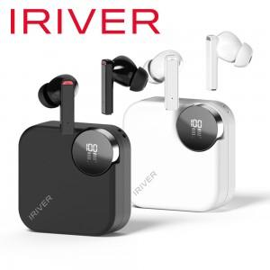

【상세/제작정보】 | <p><span style="font-size: 14pt;">※ 기본수량 미만 발주 진행시 별도 문의 바랍니다.</span></p>

【인쇄/포장옵션】 | 실크, 레이저, 풀칼라 / 포장지포장

【공급단가】 | 수량 | 50~ | 100~ | 300~ | 500~ | 10,000~
*VAT별도 | 아이보리 | 21,600원 | 20,900원 | 20,000원 | 19,600원 | 19,300원
 | 블랙 | 21,600원 | 20,900원 | 20,000원 | 19,600원 | 19,300원
 | 퍼플 | 21,600원 | 20,900원 | 20,000원 | 19,600원 | 19,300원

【상품 URL】 | https://www.synergygift.co.kr:443/src/goods_detail.php?gdno=41738

